52
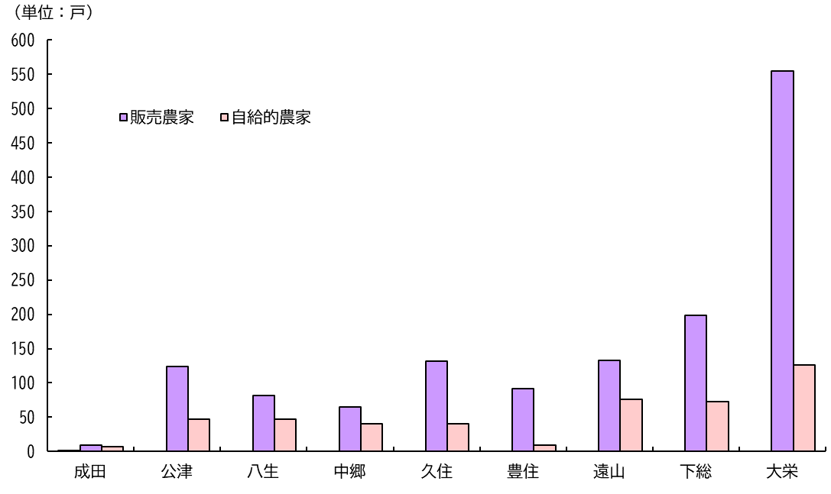
１１ 専兼業別農家数と農家人口 （各年2月1日現在）

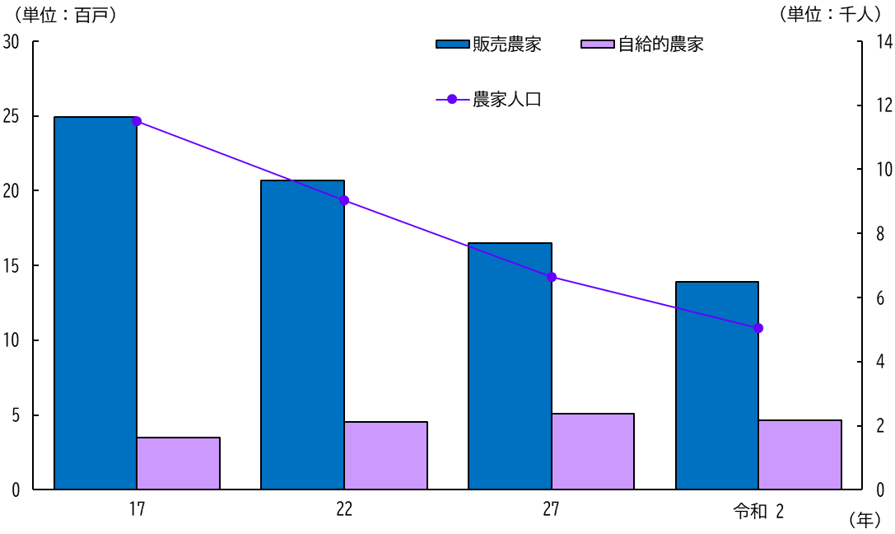

（注）平成17年より旧下総町，旧大栄町分を含む。

１２ 地区別専兼業別農家数(販売農家)
（令和2年2月1日現在）

